关系图
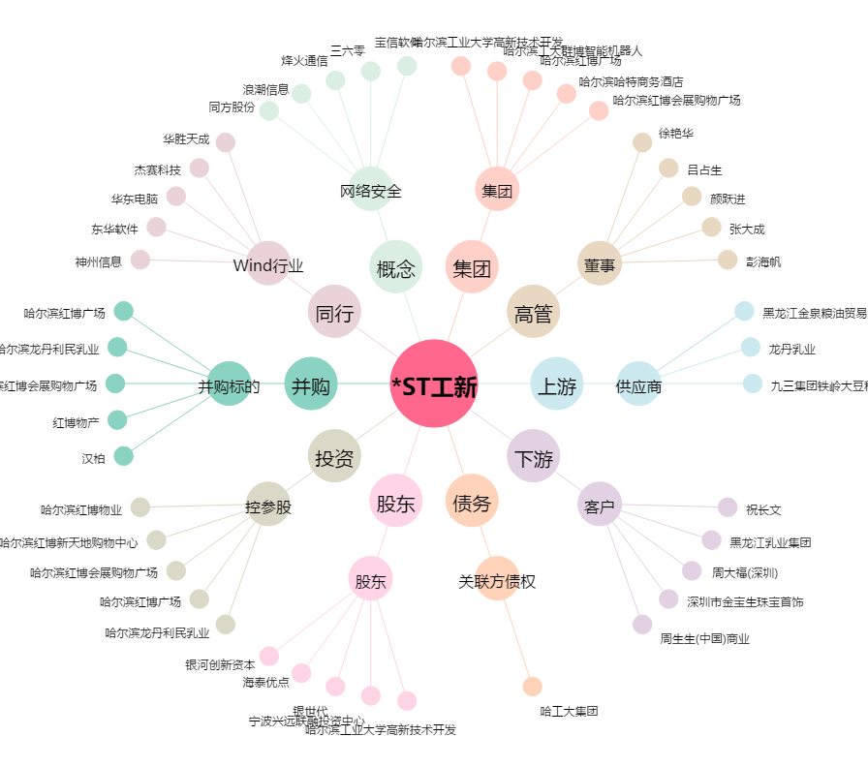
*ST工新[600701.SH] - 关系概览图

